FONANDES-COLPAPEL
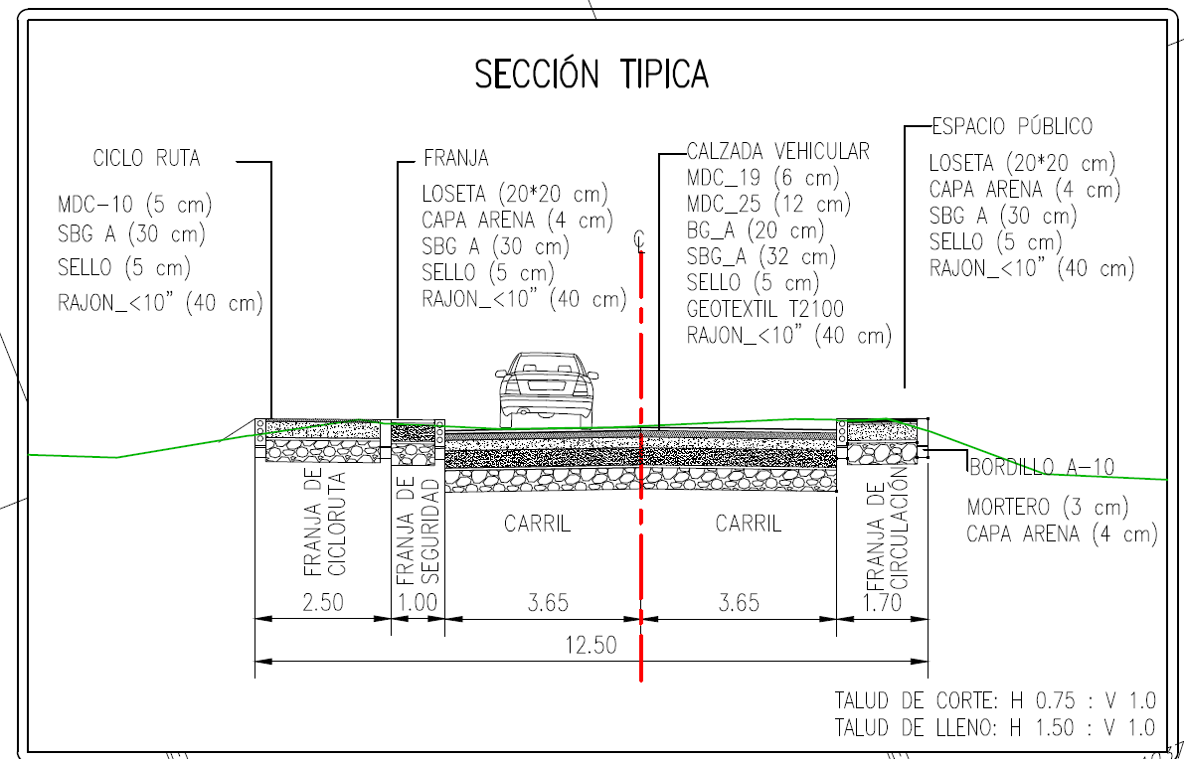
CONSTRUCCIÓN, REHABILITACIÓN Y ADECUACIÓN DE LA VIA FONANDES – COLPAPEL DE LA VEREDA CANAVITA DEL MUNICIPIO DE TOCANCIPA
ITEM | DESCRIPCIÓN | UNIDAD | CANTIDAD | VALOR UNITARIO | VALOR TOTAL
1 | PRELIMINARES
1.1 | CAMPAMENTO 18 M2 | UN | 1.00 | $3,039,773 | $3,039,773
1.2 | CERCA EN ALAMBRE DE PUA 4 HILOS | ML | 5200.00 | $24,212 | $125,902,400
1.3 | CERCA EN TELA VERDE H = 2.10 M | ML | 5800.00 | $32,151 | $186,475,800
1.4 | REPLANTEO MANUAL DE CIMIENTOS | M2 | 0.00 | $5,581 | $0
 |  |  |  |  | $315,417,973
2 | EXCAVACIONES Y RELLENOS
2.1 | EXCAVACIÓN MANUAL EN MATERIAL COMÚN H=0.0-2.0 M (INCLUYE RETIRO DE SOBRANTES A UNA DISTANCIA MENOR DE 5 KM) | M3 | 8558.68 | $78,111 | $668,526,795
2.2 | EXCAVACIONES VARIAS A MAQUINA SIN CLASIFICAR (INCLUYE RETIRO DE SOBRANTES A UNA DISTANCIA MENOR A 5 KM) | M3 | 37500.00 | $27,015 | $1,013,062,500
2.3 | TRANSPORTE DE MATERIALES PROV. DE EXPLANACIÓN, CANALES, PRESTAMOS, SOBREACARREOS Y DERRUMBES | M3/KM | 552704.12 | $1,823 | $1,007,579,611
2.4 | RELLENO EN RECEBO COMÚN COMPACTADO MECÁNICAMENTE | M3 | 5566.08 | $106,915 | $595,097,830
2.5 | FRESADO DE PAVIMENTO ASFÁLTICO (E = 5CM). INCLUYE CARGUE Y TRANSPORTE E ESCOMBRERA DE MATERIAL SOBRANTE | M2 | 960.00 | $8,209 | $7,880,640
2.6 | DEMOLICIÓN DE ESTRUCTURAS (INCLUYE CARGUE Y RETIRO DE SOBRANTES A UNA DISTANCIA DE 5 KM | M3 | 35.36 | $131,548 | $4,651,537
 |  |  |  |  | $3,296,798,914
3 | REDES HIDRAULICAS
3.1 | TUBERÍA PVC ALCANTARILLADO 12" | ML | 1575.16 | $142,945 | $225,161,969
3.2 | TUBERÍA PVC ALCANTARILLADO 8" | ML | 326.86 | $71,115 | $23,244,649
3.3 | SUMIDERO EN CONCRETO CON REJILLA EN FIBROCEMENTO Y VENTANA LATERAL SL-100 | UN | 50.00 | $1,654,204 | $82,710,179
3.4 | CUBIERTA POZO D= 1.7M, E=0.20M C0NCRETO 3000 PSI CON REFUERZO (INCLUYE ARO Y TAPA HF) | UN | 50.00 | $1,088,944 | $54,447,200
3.5 | PLACA DE FONDO POZO D=1.7M, E=0.25M (CONCRETO 3000 PSI CON REFUERZO) | UN | 45.00 | $1,037,034 | $46,666,530
3.6 | CILINDRO POZO EN LADRILLO TOLETE, Di=1.20M, E=0.25M (INC. PAÑETE INTERNO E=1.5CM Y CAÑUELA) | ML | 150.00 | $884,693 | $132,703,950
3.7 | ENTIBADO TIPO 2 (1/7 UTILIZACIONES) | M2 | 1560.00 | $43,231 | $67,440,360
3.8 | RELLENO "ARENA DE PEÑA" | M3 | 43.19 | $123,860 | $5,349,401
3.9 | CAJA DE INSPECCIÓN DE 0.6x0.6m (H=0.6m. Incluye Suministro y Construcción. Incluye Marco y Tapa. No Inc. Base y Cañuela) | UN | 95.00 | $546,719 | $51,938,305
 |  |  |  |  | $689,662,544 |  |  |  | P
4 | ANDENES Y SARDINELES
4.1 | TABLETA PREFABRICADA A-20 (20X20CM ) | M2 | 4525.58 | $89,094 | $403,201,579
4.2 | RELLENO "ARENA DE PEÑA" | M3 | 181.02 | $123,860 | $22,421,509
4.3 | SARDINEL PREFABRICADO A-10 | ML | 3800.00 | $133,152 | $505,977,600
4.4 | SARDINEL BAJO A-85 PARA RAMPAS (INCLUYE SUMINSITRO E INSTALACIÓN Y 3 CM MORTERO NIVELACION DE 2000 PSI | ML | 400.00 | $114,507 | $45,802,800
4.5 | BORDILLO PREFABRICADO A-80 | ML | 6000.00 | $100,531 | $603,186,000
 |  |  |  |  | $1,580,589,488
5 | SEÑALIZACIÓN
5.1 | PINTURA DE TRÁFICO - IMPRIMANTE NEGRO A=15CM. SUMINISTRO Y APLICACIÓN. | ML | 12000.00 | $7,568 | $90,820,800 | Se realiza el ajuste del precio unitario para esta actividad con el fin de unificar y estandarizar los valores en todos los presupuestos del proyecto. "El precio de $7.568 se justifica como el valor necesario para cubrir el suministro de pintura de tráfico de alta calidad y el imprimante negro, considerando los incrementos recientes en los costos de materiales derivados del petróleo. Adicionalmente, el valor unificado contempla los rendimientos reales de mano de obra y equipo (señalización y aplicación) para franjas de 15 cm, asegurando la sostenibilidad financiera de la actividad en comparación con los otros presupuestos de la entidad."
5.2 | PINTURA PLASTICO EN FRIO METILMETACRILATO DE A=20 CM PARA LINEAS DE DEMARCACIÓN, CON MICROESFERAS Y ESPESOR SECO SEGÚN NORMA NTC 4744. SUMINISTRO Y APLICACIÓN | ML | 12000.00 | $42,018 | $504,220,800
5.3 | PINTURA PLASTICO EN FRIO METILMETACRILATO DE A=20 CM PARA MARCAS VIALES, CON MICROESFERAS Y ESPESOR SECO SEGÚN NORMA NTC 4744. SUMINISTRO Y APLICACIÓN (CEBRAS, FLECHAS, PICTOGRAMAS, LINEAS DE PARE, SENDEROS PEATONALES, ACHURADOS, ETC) | M2 | 239.40 | $7,568 | $1,811,875
5.4 | SUMINISTRO E INSTALACIÓN DE TACHAS REFLECTIVAS UNIDIRECCIONALES | UN | 6000.00 | $11,142 | $66,849,960
5.5 | SEÑAL VERTICAL GRUPO I (60x60cm) (Incluye Suministro e Instalación) | UN | 23.00 | $498,486 | $11,465,178
 |  |  |  |  | $675,168,613
6 | ESTRUCTURA DE PAVIMENTO-CICLORUTA Y ANDEN
6.1 | SUBBASE GRANULAR | M3 | 7507.50 | $198,684 | $1,491,620,130
6.2 | BASE GRANULAR | M3 | 3003.00 | $221,223 | $664,332,669
6.3 | SUMINISTRO E INSTALACIÓN DE GEOTEXTIL T 2400 (ESTABILIZACIÓN, FILTRO Y SEPARACIÓN) | M2 | 15015.00 | $13,558 | $203,573,370
6.4 | RIEGO DE IMPRIMACIÓN | M2 | 20020.00 | $6,195 | $124,023,900
6.5 | RIEGO DE LIGA CON EMULSIÓN ASFÁLTICA CRR-1 | M2 | 20020.00 | $6,195 | $124,023,900
6.6 | MEZCLA DENSA EN CALIENTE TIPO MDC-25 (INCLUYE CEMENTO ASFÁLTICO) | M3 | 1800.00 | $1,410,397 | $2,538,714,600
6.7 | SUMINISTRO E INSTALACIÓN DE MEZCLA ASFÁLTICA MDC-19 (VIA) | M3 | 895.00 | $1,410,397 | $1,262,305,315
6.8 | SUMINSITRO E INSTALACIÓN DE MEZCLA ASFÁLTICA MDC-10 (BICICARRIL) | M3 | 150.00 | $1,410,397 | $211,559,550
6.9 | RAJÓN PARA MEJORAMIENTO DE LA SUBRASANTE | M3 | 7507.50 | $178,880 | $1,342,941,600
 |  |  |  |  | $7,963,095,034
7 | OBRAS DE ARTE
7.1 | RELLENO PARA ESTRUCTURAS | M3 | 3912.31 | $100,416 | $392,858,183 | 501587964.54
7.2 | MATERIAL DRENANTE 3/4" PARA FILTROS LONGITUDINALES | M3 | 617.20 | $199,097 | $122,882,668
7.3 | CONCRETOS CLASE D, f´c =3000 psi (bases) | M3 | 25.00 | $760,233 | $19,005,825
7.4 | CONCRETO CLASE F, 2000 PSI PARA SOLADOS Y ATRAQUES | M3 | 2.55 | $468,847 | $1,197,393
7.5 | SUMINISTRO E INSTALACIÓN DE GEOTEXTIL T 2400 (ESTABILIZACIÓN, FILTRO Y SEPARACIÓN) | M2 | 27599.00 | $13,558 | $374,187,242
7.6 | SUMINISTRO E INSTALACIÓN DE TUBERÍA PVC ALCANTARILLADO REFORZADO Ø=36" | ML | 70.00 | $1,999,079 | $139,935,530
7.7 | SUMINISTRO FIGURADO Y ARMADO DE ACERO DE REFUERZO 60000 PSI | KG | 13568.37 | $8,303 | $112,658,176
 |  |  |  |  | $1,162,725,017
8 | ITEMS NO PREVISTOS
8.1 | TRAZADO LOCALIZACION Y REPLANTEO TOPOGRAFICO | M2 | 27547.53 | $5,581 | $153,742,765
8.2 | DEMOLICION PLACA PISO 0,10 M, INC RETIRO | M2 | 13.00 | $29,615 | $384,995
8.3 | LINEA DE DEMARCACION CON PINTURA EN FRIO | ML | 101.41 | $5,569 | $564,752
8.4 | MARCA VIAL CON PINTURA EN FRIO | M2 | 50.00 | $63,092 | $3,154,600

 |  |  |  |  | $157,847,112

COSTO DIRECTO |  |  |  |  | $15,841,304,695 | $15,841,304,695
A.I.U |  |  |  | 30% | $4,752,391,409 |  |  | 0
AJUSTE A ESTUDIOS Y DISEÑOS |  |  |  |  | $85,000,000
IVA AJUSTE A DISEÑOS |  |  |  | 19% | $16,150,000
IMPLEMENTACION PLAN DE MANEJO DE TRANSITO (MES) |  | CANT. MESES: 6 | VALOR MES: | $ 8,963,987.00 | $53,783,922 | $ 8,963,987.00
AJUSTE PESO
COSTO TOTAL |  |  |  |  | $20,748,631,000 | $ 20,748,631,000 | $0

___________________________________________
FRACISCO ALIRIO RODRIGUEZ SANTOS
GERENTE GENERAL

